SIT-OVM-DDM-01
▣ Σενάριο SIT-OVM-DDM-01 :Διαχείριση Λήψης Δεδομένων

Επικοινωνία
ΚΕΟ
Connection
Σύνδεση
Λήψη
Αποστολή Μηνύματος Νέων Παραμέτρων
Αποστολή Καταλόγου Νέων Παραμέτρων
Αρχείο Αίτησης
Αρχείο Απόκρισης
Αποστολή Πληροφοριών Έκδοσης
Αποστολή Αναγνωριστικού
ΕΕΚ
Επανάληψη με την Καταμέτρηση Αρχείων
▶ Περιγραφή και Ροή
Περιγραφή |  | Η λειτουργία αυτή περιγράφει τη λήψη των λειτουργικών παραμέτρων από την ΚΕΟ στο ΕΕΚ.
Ροή εργασιών

▶ Προετοιμασία
Προετοιμασία |  | 1 ΚΕΟ ΑΝΑ ΜΟΝΑΔΑ, 1 ΕΕΚ ΑΝΑ ΜΟΝΑΔΑ

▶ Δεδομένα
Αρ. | Αντικείμενο | 1 | 2 | 3 | 4 | 5
1 | N/A

001
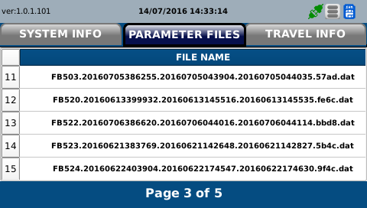
Test Case SIT-OVM-DDM-01-001 : Download files from OVMC

1. Test Scenario
Test date |  | 1st |  | Tester |  | 1st
 |  | 2nd |  |  |  | 2nd
 |  | 3rd |  |  |  | 3rd

Send current version information of operational files
Download the operational files
Update the operational files
Description |  | Download files from OVMC |  |  |  |  | Written by |  | Süleyman Kabadayı
Flow

NO | Task | Test data | Expected result | Person in charge | Result |  | Pass/Fail |  |  | Remark
 |  |  |  |  |  |  | 1st | 2nd | 3rd
1 | 1.OSCVM sends the current version information of files | Test Data : A | Success to send | KIM J.E. | 1st |  |  |  |  | Test Data:C
 |  |  |  |  | 2nd
 |  |  |  |  | 3rd
2 | 1.OSCVM downloads files from OVMC | Test Data : B | Success to download | KIM J.E. | 1st |  |  |  |  | Test Data:D
 |  |  |  |  | 2nd
 |  |  |  |  | 3rd
3 | 1. OSCVM updates the dowloaded files | Test Data : B | Success to Update | KIM J.E. | 1st |  |  |  |  | Test Data:E
 |  |  |  |  | 2nd
 |  |  |  |  | 3rd

NO | Item
A | current verion information list
B | downloaded files | In case of DMC for BUS : FB ~~ In case of DMC for TRAM : FT ~~ FB(FT)002.~ (new version) FB(FT)303.~ (new version) FB(FT)304.~ (new version) FB(FT)500.~ (new version) FB(FT)501.~ (new version) FB(FT)502.~ (new version) FB(FT)520.~ (new version) FB(FT)521.~ (new version) FB(FT)522.~ (new version) FB(FT)523.~ (new version) FB(FT)524.~ (new version) FB(FT)525.~ (new version) FB(FT)526.~ (new version) FB(FT)527.~ (new version) FB(FT)528.~ (new version) FB(FT)538.~ (new version) ... (the list of these files can be changed in the future as the changing of software logics)
C | 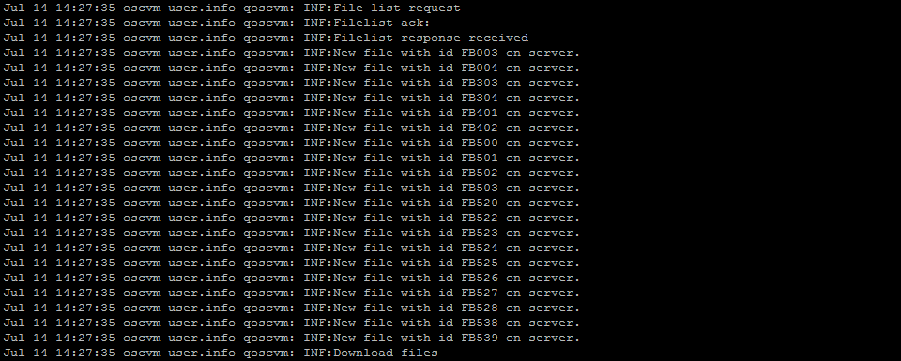


D

E | 